VE02
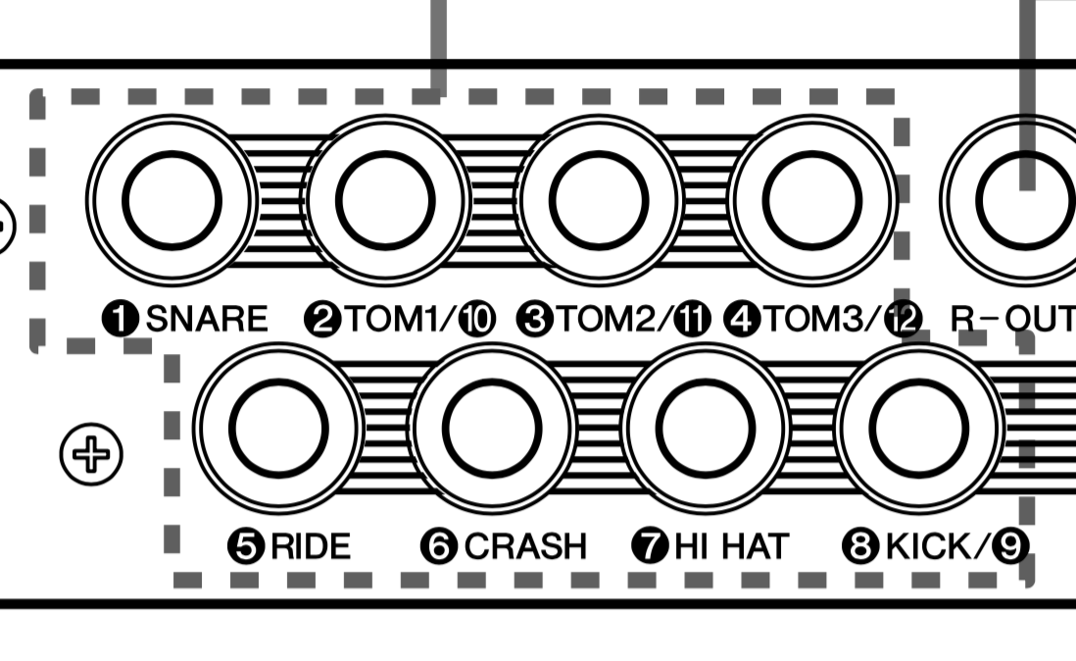
 |  | DYX | 配置 | 図

 |  |  | クラッシュ１ | スプラッシュ |  |  |  | クラッシュ２
 |  |  |  |  |  | タム２ RIM
 |  |  |  | タム１ |  | タム２ | タム３ | ライド
 |  |  | ハイハット | バスドラ |  | バスドラ
TOP1 | #1 |  | ハイハット コントロール |  |  | 電子カウベル/他 | タム４
TOP2 | #2 |  | low1 |  | スネア |  | タム５ FLEXI ３ | チャイナ
 |  | low3 | low2

DTX500 |  | 1 SNARE | 2 TOM1/10 (2側) | 2 TOM1/10 (10側) | 3 TOM2/11 (3側) | 3 TOM2/11 (11側) | 4 TOM3/12 (4側) | 4 TOM3/12 (12側) | 5 RIDE | 6 CRASH | 7 HIHAT | 8 KICK/9 (8側) | 8 KICK/9 (9側) | HI-HAT CONTROL
KIT名 | PADに付けた名前 | #2 | #1 | TOP1 |  | NON | low1 | 電子カウベル/他 | NON | top2 | low2 | cym4 | low3
54 mike custom | KEY | 8,10 | 69 | 0 |  |  | 113or3 | 122 |  | 115,116,118 | 7 | 61 | 1
 | ノート音 | G#-2、A#-2、C#0 | A3 | C-2 |  |  |  | D8 |  | G7、G#7、A#7 | G-2 |  | C#-2

DTX700 | スネア タム | シンバル |  | 1 SNARE | 2 TOM1 | 3 TOM2 | 4 TOM3 | 5 RIDE | 6 CRASH 1 | 7 CRASH 2 | 8 HI-HAT | 9 KICK/10 (9側) | 9 KICK/10 (10側) | 11 | 12 HH-KICK | HI-HAT CONTROL
KIT名 | クローズドリム（リム２） | ベル（リム２） | ASSAIN |  |  |  |  | BELL | bell | ride2 bell | CC Hihat Bell
pearl pom 2 |  |  | KEY |  |  |  |  | 53 | 100 | 113 | 9 |  |  | 100
 |  |  | ノート音 |  |  |  |  | F2 | D6 | F7 | A-2 |  |  | E6
 | ヘッドショット | ボウ | ASSAIN | 中央検知センサー55（別名：55センサー） | 布センサー67（別名：67センサー） | リムフレーム検知センサー71（別名：71センサー） | 6とリムショット判別用45センサー | ライド TIP | クラッシュ１ | クラッシュ２ | CC Hihat Tip | リムクリック判定用60センサー | タム４ | CYM3 チャイナ |  | ハイハット コントロール
 |  |  | KEY | 55 | 67 | 71 | 45 | 51 | 59 | 57 | 46 | 60 | 65 | 81
 |  |  | ノート音 | G2 | G3 | B3 | A1 | D#2 | B2 | A2 | A#1 | C3 | F3 | A4
 | オープンリム（リム１） | エッジ（リム１） | ASSAIN |  |  |  |  | SHAFT | クラッシュ１ | クラッシュ２ | CC Hihat Saft
 |  |  | KEY |  |  |  |  | 52 | 59 | 57 | 79
 |  |  | ノート音 |  |  |  |  | E2 | B2 | A2 | G4
 |  |  | ASSAIN |  |  |  |  | choke | choke | choke | ハットフット |  |  | choke
 |  |  | KEY |  |  |  |  | 63 | 93 | 80 | 44 |  |  | 82
 |  |  | ノート音 |  |  |  |  | D#3 | A5 | G#4 | G#1 |  |  | A#4
 |  |  | PAD品名 | VE-02 | VE-02 | VE-02 | VE-02 | PCY135 | PCY135 | PCY135 | PCY100 | VE-02 |  | PCY65
 |  |  | PAD品名
 |  |  | Y-CABLE 有無
 |  |  | 仕様 | 識打融合式 | 識打融合式 | 識打融合式 | 識打融合式 | 3 ZONE | 3 ZONE | 3 ZONE | 3 ZONE | 識打融合式 |  | 3 ZONE | 2 ZONE

alesis dm-5 | トリガーインプット | 1 | 2 | 3 | 4 | 5 | 6 | 7 | 8 | 9 | 10 | 11 | 12
 | PAD | タム１ | タム２ | タム３ | kick | kick | TOM5
 | Note | 48 | 47 | 43 | 36 | 36 | 101

